Svyhledat_1
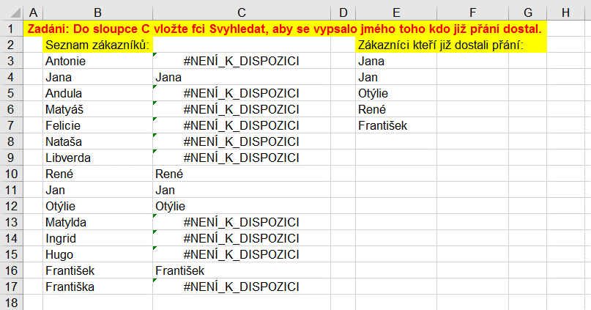
Zadání: Do sloupce C vložte fci Svyhledat, aby se vypsalo jmého toho kdo již přání dostal.
 | Seznam zákazníků: | Zákazníci kteří již dostali přání:
 | Antonie | Jana
 | Jana | Jan
 | Andula | Otýlie
 | Matyáš | René
 | Felicie | František
 | Nataša
 | Libverda
 | René
 | Jan
 | Otýlie
 | Matylda
 | Ingrid
 | Hugo
 | František
 | Františka

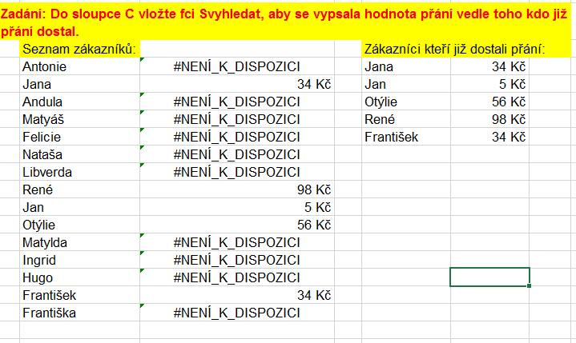
Zadání: Do sloupce C vložte fci Svyhledat, aby se vypsala hodnota přání vedle toho kdo již přání dostal.
 | Seznam zákazníků: | Zákazníci kteří již dostali přání:
 | Antonie | Jana | 34 Kč
 | Jana | Jan | 5 Kč
 | Andula | Otýlie | 56 Kč
 | Matyáš | René | 98 Kč
 | Felicie | František | 34 Kč
 | Nataša
 | Libverda
 | René
 | Jan
 | Otýlie
 | Matylda
 | Ingrid
 | Hugo
 | František
 | Františka

Svyhledat_2
č. | Příjmení | Jméno | M | Město | Narozen | Výška | Váha | Sv | Body | Koef. | Výsl.
1 | Brázdová | Antonie | 0 | Brno | 1962-12-06 | 175 | 72 | 1 | 45 | 1.5 | 67.5
2 | Fejfarová | Jana | 0 | Ostrava | 1968-04-12 | 159 | 46 | 1 | 29 | 1.6 | 46.4
3 | Kadrnožková | Andula | 0 | Ostrava | 1944-01-03 | 169 | 78 | 0 | 64 | 1.3 | 83.2
4 | Kolomazník | Matyáš | 1 | Brno | 1977-04-08 | 175 | 74 | 1 | 44 | 1.4 | 61.6
5 | Kráčmerová | Felicie | 0 | Liberec | 1965-05-11 | 177 | 52 | 0 | 45 | 1.2 | 54.00
6 | Krepindlová | Nataša | 0 | Praha | 1954-07-06 | 162 | 71 | 1 | 36 | 1.3 | 46.8
7 | Kropáčková | Libverda | 0 | Brno | 1957-10-13 | 195 | 66 | 0 | 31 | 1.3 | 40.3
8 | Nadrchal | René | 1 | Praha | 1960-11-13 | 188 | 88 | 0 | 75 | 1.4 | 105.0
9 | Novák | Jan | 1 | Praha | 1973-08-03 | 190 | 85 | 0 | 36 | 1.2 | 43.2
10 | Nývltová | Otýlie | 0 | Brno | 1947-08-31 | 163 | 69 | 1 | 36 | 1.5 | 54.0
11 | Prchalová | Matylda | 0 | Ostrava | 1976-02-14 | 181 | 61 | 1 | 66 | 1.2 | 79.2
12 | Rosomáková | Ingrid | 0 | Praha | 1979-08-08 | 174 | 52 | 1 | 67 | 1.1 | 73.7
13 | Vopajšlík | Hugo | 1 | Liberec | 1967-09-14 | 159 | 82 | 0 | 52 | 1.4 | 72.8

 | hledaná položka | výška |  | výška pro Krepindlovou - pořadové číslo 6, řádek 7 - bude 162
 | 6 |  |  | =SVYHLEDAT(B18;A2:L14;7)
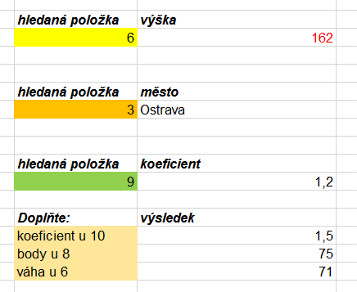

 | hledaná položka | město
 | 3

 | hledaná položka | koeficient
 | 9

 | hledaná položka | koeficient
 | jméno Nováka
 | město Brázdové
 | váha Vopajšlíka

 | Doplňte: | výsledek
 | koeficient u 10
 | body u 8
 | váha u 6

Svyhledat_3
Datum prodeje | Název zboží | Měrná jednotka | Prodáno | Cena za kus | Název zboží | Cena/ks | ÚKOL: 1. Doplňte sloupec E daty ze sloupce H. Tzn. Potřebuji z jedné tabulky doplňovat hodnoty do druhé. V modré tabulce vlevo chci vyplnit chybějící sloupec E - dle ceníku, který je v červené tabulce. Tedy např. k lízátkům chci přiřadit 18 Kč, k oplatkám 8 Kč atd. Upravte sloupec E jako zbytek tabulky.
2018-05-10 | lízátka | ks | 10 | ? | čokoláda | 12 Kč
2018-05-10 | oplatka | ks | 5 |  | lízátka | 18 Kč
2018-05-12 | lízátka | ks | 6 |  | oplatka | 8 Kč
2018-05-13 | žvýkačky | ks | 10 |  | tyčinky | 20 Kč
2018-05-15 | oplatka | ks | 12 |  | žvýkačky | 13 Kč
2018-05-15 | lízátka | ks | 5
2018-05-16 | tyčinky | ks | 4
2018-05-17 | čokoláda | ks | 32 |  |  |  | 2. Do sloupce F doplňte funkcí písmena ze sloupce E - žlutá tabulka, které odpovídají počtu prodaných kusů. Pomocná tabulka je v oblasti D18:E26. Pojmenujte sloupec F.
2018-05-17 | lízátka | ks | 1
2018-05-19 | oplatka | ks | 4
2018-05-20 | tyčinky | ks | 41
2018-05-21 | čokoláda | ks | 5
2018-05-22 | oplatka | ks | 15 |  |  |  | 3. Upravce oblast A1:F15 jako tabulku, vnitřní a vnější ohraničení.
2018-05-23 | lízátka | ks | 5

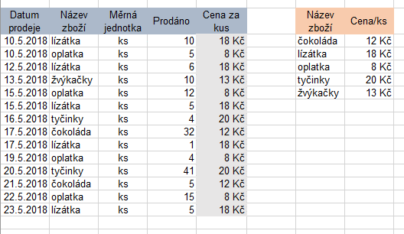
 | Tabulka hodnot: |  | 1 | A
 |  |  | 5 | B
 |  |  | 10 | C
 |  |  | 15 | D
 |  |  | 20 | E
 |  |  | 25 | F
 |  |  | 30 | G
 |  |  | 35 | H
 |  |  | 40 | I

Vvyhledat
č. | Příjmení | Jméno | M | Město | Narozen | Výška | Váha | Sv | Body | Koef. | Výsl.
1 | Brázdová | Antonie | 0 | Brno | 1962-12-06 | 175 | 72 | 1 | 45 | 1.5 | 67.5
2 | Fejfarová | Jana | 0 | Ostrava | 1968-04-12 | 159 | 46 | 1 | 29 | 1.6 | 46.4
3 | Kadrnožková | Andula | 0 | Ostrava | 1944-01-03 | 169 | 78 | 0 | 64 | 1.3 | 83.2
4 | Kolomazník | Matyáš | 1 | Brno | 1977-04-08 | 175 | 74 | 1 | 44 | 1.4 | 61.6
5 | Kráčmerová | Felicie | 0 | Liberec | 1965-05-11 | 177 | 52 | 0 | 45 | 1.2 | 54.00
6 | Krepindlová | Nataša | 0 | Praha | 1954-07-06 | 162 | 71 | 1 | 36 | 1.3 | 46.8
7 | Kropáčková | Libverda | 0 | Brno | 1957-10-13 | 195 | 66 | 0 | 31 | 1.3 | 40.3
8 | Nadrchal | René | 1 | Praha | 1960-11-13 | 188 | 88 | 0 | 75 | 1.4 | 105.0
9 | Novák | Jan | 1 | Praha | 1973-08-03 | 190 | 85 | 0 | 36 | 1.2 | 43.2
10 | Nývltová | Otýlie | 0 | Brno | 1947-08-31 | 163 | 69 | 1 | 36 | 1.5 | 54.0
11 | Prchalová | Matylda | 0 | Ostrava | 1976-02-14 | 181 | 61 | 1 | 66 | 1.2 | 79.2
12 | Rosomáková | Ingrid | 0 | Praha | 1979-08-08 | 174 | 52 | 1 | 67 | 1.1 | 73.7
13 | Vopajšlík | Hugo | 1 | Liberec | 1967-09-14 | 159 | 82 | 0 | 52 | 1.4 | 72.8

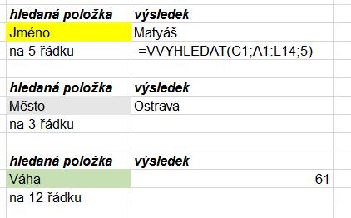
 | hledaná položka | výsledek
 | Jméno
 | na 5 řádku

 | hledaná položka | výsledek
 | Město
 | na 3 řádku

 | hledaná položka | výsledek
 | Váha
 | na 12 řádku

Vyhledávací
č. | Příjmení | Jméno | M | Město | Narozen | Výška | Váha | Sv | Body | Koef. | Výsl.
1 | Brázdová | Antonie | 0 | Brno | 1962-12-06 | 175 | 72 | 1 | 45 | 1.5 | 67.5
2 | Fejfarová | Jana | 0 | Ostrava | 1968-04-12 | 159 | 46 | 1 | 29 | 1.6 | 46.4
3 | Kadrnožková | Andula | 0 | Ostrava | 1944-01-03 | 169 | 78 | 0 | 64 | 1.3 | 83.2
4 | Kolomazník | Matyáš | 1 | Brno | 1977-04-08 | 175 | 74 | 1 | 44 | 1.4 | 61.6
5 | Kráčmerová | Felicie | 0 | Liberec | 1965-05-11 | 177 | 52 | 0 | 45 | 1.2 | 54.00
6 | Krepindlová | Nataša | 0 | Praha | 1954-07-06 | 162 | 71 | 1 | 36 | 1.3 | 46.8
7 | Kropáčková | Libverda | 0 | Brno | 1957-10-13 | 195 | 66 | 0 | 31 | 1.3 | 40.3
8 | Nadrchal | René | 1 | Praha | 1960-11-13 | 188 | 88 | 0 | 75 | 1.4 | 105.0
9 | Novák | Jan | 1 | Praha | 1973-08-03 | 190 | 85 | 0 | 36 | 1.2 | 43.2
10 | Nývltová | Otýlie | 0 | Brno | 1947-08-31 | 163 | 69 | 1 | 36 | 1.5 | 54.0
11 | Prchalová | Matylda | 0 | Ostrava | 1976-02-14 | 181 | 61 | 1 | 66 | 1.2 | 79.2
12 | Rosomáková | Ingrid | 0 | Praha | 1979-08-08 | 174 | 52 | 1 | 67 | 1.1 | 73.7
13 | Vopajšlík | Hugo | 1 | Liberec | 1967-09-14 | 159 | 82 | 0 | 52 | 1.4 | 72.8

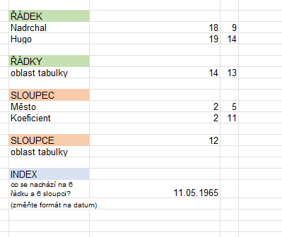
 | ŘÁDEK
 | Nadrchal
 | Hugo

 | ŘÁDKY
 | oblast tabulky

 | SLOUPEC
 | Město
 | Koeficient

 | SLOUPCE
 | oblast tabulky

 | INDEX
 | co se nachází na 6 řádku a 6 sloupci?
 | co se nachází na 4 řádku a 5 sloupci?
 | co se nachází na 7 řádku a 3 sloupci?

 | POZVYHLEDAT
 | jaká je pozice jména Hugo
 | jaká je pozice datumu 31.08.1947
 | v jakém městě žije Nývltová

 | VYHLEDAT
 | jaké město je na 6 řádku
 | jaké jméno má Vopajšlík
 | v jakém městě žije Nývltová

Datumové
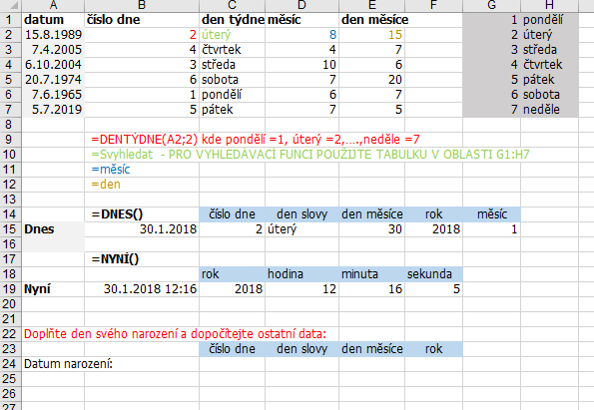
datum | číslo dne | den týdne | měsíc | den měsíce |  | 1 | pondělí
1989-08-15 |  |  |  |  |  | 2 | úterý
2005-04-07 |  |  |  |  |  | 3 | středa
2004-10-06 |  |  |  |  |  | 4 | čtvrtek
1974-07-20 |  |  |  |  |  | 5 | pátek
1965-06-07 |  |  |  |  |  | 6 | sobota
2019-07-05 |  |  |  |  |  | 7 | neděle

 | =DENTÝDNE(A2;2) kde pondělí =1, úterý =2,….,neděle =7
 | =Svyhledat - PRO VYHLEDÁVACÍ FUNCI POUŽIJTE TABULKU V OBLASTI G1:H7
 | =měsíc
 | =den

 | =DNES() | číslo dne | den slovy | den měsíce | rok | měsíc
Dnes

 | =NYNÍ()
 |  | rok | hodina | minuta | sekunda
Nyní

Doplňte den svého narození a dopočítejte ostatní data:
 |  | číslo dne | den slovy | den měsíce | rok
Datum narození:

